画面遷移
画面レイアウト

業務機能名 | 社内管理システム | 画面名称 | 自動請求 | 作成日 | 2024-06-04 |  | 作成者 | そん
画面ID | P005 | 備考 |  | 更新日 |  |  | 更新者
 |  |  |  | 備考
凡例：
：画面
：画面遷移

 |  |  |  | メニュー画面：機能情報テーブルに定義した
 |  |  |  |  |  | 画面 (ofcfunction)

自動請求ボタン
メニュー画面
自動請求画面

画面レイアウト
画面レイアウト

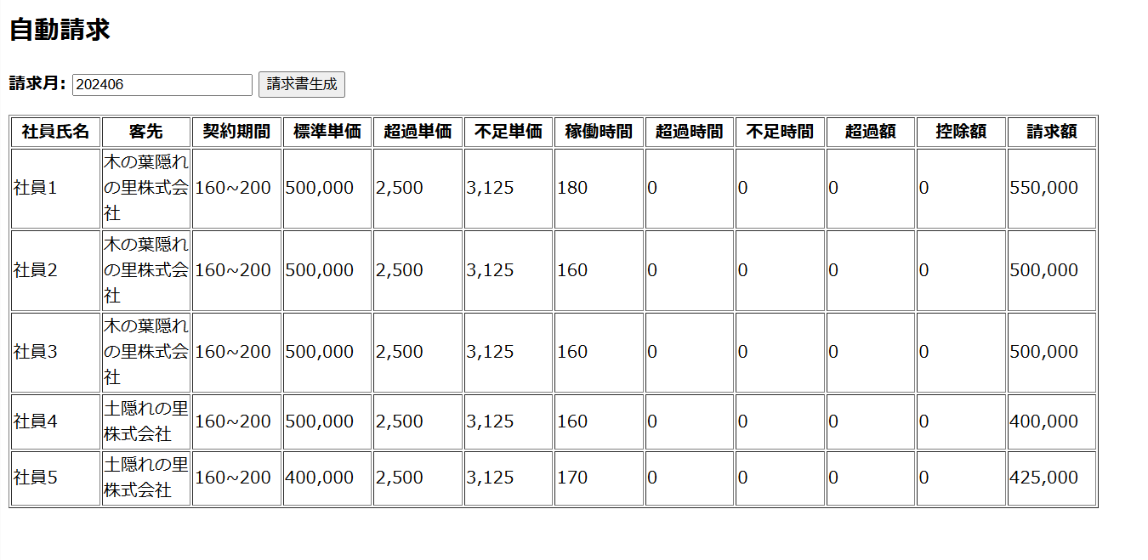
業務機能名 | 社内管理システム | 画面名称 | 自動請求 |  |  | 作成日 | 2024-06-04 |  | 作成者 | そん
画面ID | P005 | 備考 |  |  |  | 更新日 |  |  | 更新者
 |  |  |  | 項番 | 項目名称 |  |  | 項目種別
 |  |  |  | 1 | 自動請求 |  |  | ラベル
 |  |  |  | 2 | 請求月： |  |  | テキスト
 |  |  |  | 3 | 請求書生成 |  |  | ボタン
 |  |  |  | 4 | 社員氏名 |  |  | ラベル
 |  |  |  | 5 | 客先 |  |  | ラベル
 |  |  |  | 6 | 契約期間 |  |  | ラベル
 |  |  |  | 7 | 標準単価 |  |  | ラベル
 |  |  |  | 8 | 超過単価 |  |  | ラベル
 |  |  |  | 9 | 不足単価 |  |  | ラベル
 |  |  |  | 10 | 稼働時間 |  |  | ラベル
 |  |  |  | 11 | 超過時間 |  |  | ラベル
 |  |  |  | 12 | 不足時間 |  |  | ラベル
 |  |  |  | 13 | 超過額 |  |  | ラベル
 |  |  |  | 14 | 控除額 |  |  | ラベル
 |  |  |  | 15 | 請求額 |  |  | ラベル

